Etoiles
Nom du Sytème | Location du système |  |  |  |  | Orbite | Nom Astre | Classe | Taille
 |  |  |  |  |  | 5.1 | Small Terrestrial
 |  | Classe | Taille | Compagnion | Orbite Habitable | 7.5 | Terrestrial
Etoile Primaire |  | M4 | II |  |  | 8.5 | Super Terrestrial
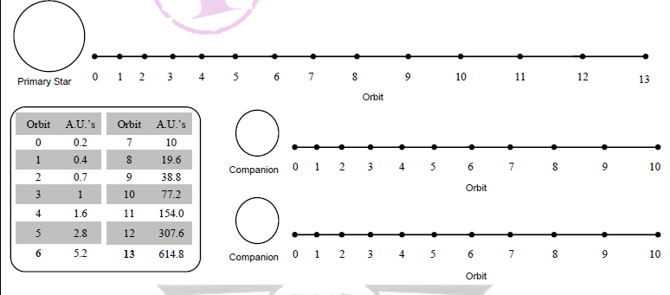
 |  |  |  |  |  | 8.9 | Asteroid belt
 |  |  |  |  |  | 9.9 | Reducing
 |  |  |  |  |  | 10 | Ultragiant
 |  |  |  |  |  | 10 | Sirty Snowball
 |  |  |  |  |  | 11 | Super Giant
 |  |  |  |  |  | 11 | Giant

Fiche des Astres
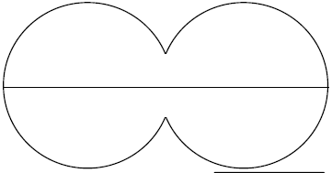
Nom de l'Astre |  |  | Classe | Orbit

Atmosphère |  |  | Hydro | Cryo
 |  |  | 0% | 0%

Diamètre |  | G | Axe | Volcanisme | Activité Tectonique

Masse Contientale |  | Rotation | Revolution | Temperature Moyenne | Humiditée
 |  |  |  |  |  |  | Satéllites
Climat Général |  |  | Forme de vie Dominante |  |  | Noms |  | Types | Orbite

Mineraux | Métaux commun | Métaux Rares | Cristaux Industriels | Gèmes | Radioactivité

Nom de l'Astre |  |  | Classe | Orbit

Atmosphère |  |  | Hydro | Cryo
 |  |  | 0% | 0%

Diamètre |  | G | Axe | Volcanisme | Activité Tectonique

Masse Contientale |  | Rotation | Revolution | Temperature Moyenne | Humiditée
 |  |  |  |  |  |  | Satéllites
Climat Général |  |  | Forme de vie Dominante |  |  | Noms |  | Types | Orbite

Mineraux | Métaux commun | Métaux Rares | Cristaux Industriels | Gèmes | Radioactivité

Nom de l'Astre |  |  | Classe | Orbit

Atmosphère |  |  | Hydro | Cryo
 |  |  | 0% | 0%

Diamètre |  | G | Axe | Volcanisme | Activité Tectonique

Masse Contientale |  | Rotation | Revolution | Temperature Moyenne | Humiditée
 |  |  |  |  |  |  | Satéllites
Climat Général |  |  | Forme de vie Dominante |  |  | Noms |  | Types | Orbite

Mineraux | Métaux commun | Métaux Rares | Cristaux Industriels | Gèmes | Radioactivité

Nom de l'Astre |  |  | Classe | Orbit

Atmosphère |  |  | Hydro | Cryo
 |  |  | 0% | 0%

Diamètre |  | G | Axe | Volcanisme | Activité Tectonique

Masse Contientale |  | Rotation | Revolution | Temperature Moyenne | Humiditée
 |  |  |  |  |  |  | Satéllites
Climat Général |  |  | Forme de vie Dominante |  |  | Noms |  | Types | Orbite

Mineraux | Métaux commun | Métaux Rares | Cristaux Industriels | Gèmes | Radioactivité

Nom de l'Astre |  |  | Classe | Orbit

Atmosphère |  |  | Hydro | Cryo
 |  |  | 0% | 0%

Diamètre |  | G | Axe | Volcanisme | Activité Tectonique

Masse Contientale |  | Rotation | Revolution | Temperature Moyenne | Humiditée
 |  |  |  |  |  |  | Satéllites
Climat Général |  |  | Forme de vie Dominante |  |  | Noms |  | Types | Orbite

Mineraux | Métaux commun | Métaux Rares | Cristaux Industriels | Gèmes | Radioactivité

Nom de l'Astre |  |  | Classe | Orbit

Atmosphère |  |  | Hydro | Cryo
 |  |  | 0% | 0%

Diamètre |  | G | Axe | Volcanisme | Activité Tectonique

Masse Contientale |  | Rotation | Revolution | Temperature Moyenne | Humiditée
 |  |  |  |  |  |  | Satéllites
Climat Général |  |  | Forme de vie Dominante |  |  | Noms |  | Types | Orbite

Mineraux | Métaux commun | Métaux Rares | Cristaux Industriels | Gèmes | Radioactivité

